Semana 1
Semana | Fecha | Día | Formato | Serie | Prompt de México que responde | Archivo | Vista previa (portada) | Texto para pegar en LinkedIn (ya incluye hashtags) | Hashtags | Alt text (imagen) o título del documento (carrusel) | Verifica antes de publicar | No decir | Estado
1 | 2026-10-18 | Domingo (ya publicada) | Imagen | Cambio de la semana | ¿si salgo primero en Google ya aparezco en ChatGPT? / cómo aparecer en la IA de Google | img-01.png | 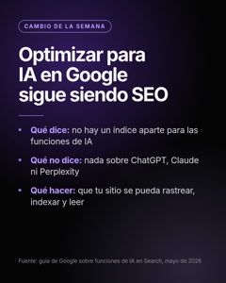 | Google publicó en mayo una guía sobre cómo aparecer en AI Overviews y AI Mode. La conclusión cabe en una línea: es SEO. Lo que dice, resumido: → No hay un índice aparte para las funciones de IA. → Un archivo llms.txt no ayuda ni perjudica en Google. → No hace falta partir el contenido en trocitos para que lo entienda. Lo que NO dice: nada sobre ChatGPT, Claude, Perplexity ni otros asistentes. Esos buscan y citan fuentes a su manera. Mi lectura: antes de comprar una herramienta nueva para “optimizar para IA”, revisa que tu sitio se pueda rastrear, indexar y leer. Eso sigue siendo lo primero. ¿Ya revisaste lo básico o saltaste directo a lo nuevo? Fuente: guía de Google “Optimizing your website for generative AI features on Google Search” (mayo de 2026). #SEO #InteligenciaArtificial #MarketingDigital | #SEO #InteligenciaArtificial #MarketingDigital | Google: optimizar para IA en AI Overviews y AI Mode sigue siendo SEO; qué dice la guía y qué no | Abre la guía en Google Search Central y confirma la fecha (la prensa dice 15 de mayo de 2026; un documento nuestro dice 15 de mayo o 5 de junio) y las tres frases sobre llms.txt, índice aparte y fragmentación. La parte sobre spam o menciones en foros viene de un solo blog: no la uses. | No cuentes cómo revisas tú un sitio ni qué puntaje le das. | Publicada
1 | 2026-10-19 | Lunes (hoy) | Carrusel PDF | Qué es | cómo se llama el SEO para IA · qué es AEO y GEO en marketing · diferencia entre SEO, AEO y GEO | Tres-siglas-una-sola-tarea-SEO-AEO-GEO.pdf | 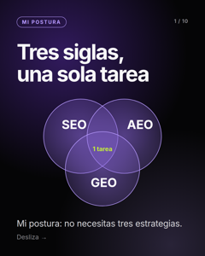 | SEO, AEO y GEO. Mi postura: no necesitas tres estrategias. Qué es cada una: → SEO: que te encuentren en Google y Bing. → AEO: que tu página conteste una pregunta de forma directa. → GEO: que ChatGPT, Gemini o Perplexity te citen cuando responden. Lo que yo haría, en este orden: 1️⃣ Que te puedan leer: no bloquear rastreadores ni esconder el texto detrás de JavaScript. 2️⃣ Contestar las preguntas reales de tus compradores, con la respuesta en las primeras líneas de la página. 3️⃣ Usar el mismo nombre y los mismos datos de tu marca en tu sitio, tu ficha y tus perfiles. 4️⃣ Revisar de vez en cuando qué dicen las IA de ti. Google lo dice claro: optimizar para sus funciones de IA sigue siendo SEO. De los demás asistentes se sabe poco, y desconfío de quien promete lo contrario. Un dato de México: en mi export de Semrush (10 de octubre de 2026), “qué es seo” tiene unas 1,600 búsquedas al mes. GEO y AEO no aparecen en el export en español. Todavía. El futuro no es SEO contra GEO. Es SEO bien hecho, más respuestas claras, más pruebas. ¿Qué cambiarías de esta lista? Fuentes: guía de Google sobre funciones de IA en Search (mayo de 2026); Semrush, base de México. #SEO #GEO #AEO #InteligenciaArtificial #MarketingDigital | #SEO #GEO #AEO #InteligenciaArtificial #MarketingDigital | Tres siglas una sola tarea SEO AEO GEO | Abre la guía de Google en Search Central y confirma la fecha (mayo de 2026) y que dice que optimizar para sus funciones de IA es SEO. En tu export de Semrush de México confirma “que es seo” (~1,600) y que GEO y AEO no aparecen. Ojo: “no aparece en un export” no es “cero búsquedas”. Los pasos 1 a 4 son opinión de practicante, no dato: el post lo dice así. | No cuentes qué prompts rastreas ni cómo mides. | Pendiente
1 | 2026-10-22 | Jueves | Imagen | Mitos | ¿cómo aparecer en ChatGPT? (mito del llms.txt) | img-02.png | 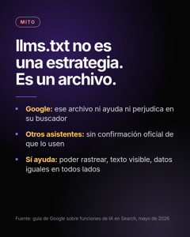 | Mi postura: llms.txt no es una estrategia. Es un archivo. El mito: “Si agrego un llms.txt, las IA me van a citar.” Lo que se sabe: → Google dijo que, para su buscador, ese archivo ni ayuda ni perjudica. → De los demás asistentes no hay confirmación oficial de que lo usen para decidir qué citar. ¿Hacerlo es mala idea? No. Es barato, y si lo haces, que diga lo correcto. Pero antes yo haría esto, en este orden: 1️⃣ Que tu página se pueda rastrear. 2️⃣ Que el texto importante esté en el HTML, no escondido detrás de JavaScript. 3️⃣ Que tus datos sean los mismos en tu sitio y en tus perfiles. Mi forma de verlo: la pregunta no es “¿qué archivo me falta?”, sino “¿qué le impide a alguien leerme?”. Si alguien te vende llms.txt como la solución, pídele la fuente. ¿Ya lo implementaste? ¿Notaste algo? #SEO #ChatGPT #InteligenciaArtificial | #SEO #ChatGPT #InteligenciaArtificial | Mito: un llms.txt no hace que las IA te citen; según Google, ese archivo ni ayuda ni perjudica | Confirma en la guía de Google la frase sobre archivos legibles por máquina. Sobre otros asistentes, busca si OpenAI, Anthropic, Perplexity o Microsoft dijeron algo oficial desde que se escribió esto. | No digas qué datos revisas ni cómo decides qué corregir primero. | Pendiente
1 | 2026-10-24 | Sábado | Carrusel PDF | Qué es y cómo se mide | ¿qué diferencia hay entre mención y cita? · cómo saber si mi marca aparece en ChatGPT | Mencion-vs-cita-en-IA.pdf | 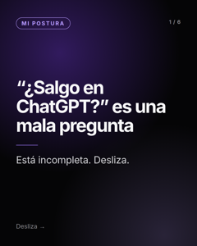 | Mi postura: “¿salgo en ChatGPT?” es una mala pregunta. Está incompleta. Hay dos cosas distintas: → Que te mencionen: el asistente dice tu nombre en la respuesta. → Que te citen: el asistente enlaza tu página como fuente. Pueden pasar por separado. Una marca puede salir nombrada sin que su sitio sea la fuente, y un sitio puede ser fuente sin que se nombre la marca. Las tres preguntas que yo haría: 1️⃣ ¿Me nombran? 2️⃣ ¿Citan mi página? 3️⃣ ¿Qué fuentes usan en mi lugar? Si solo contestas la primera, te falta saber de dónde sale la respuesta. Y ahí es donde se puede trabajar. Si hoy le preguntas a un asistente por tu categoría, ¿qué esperas ver: tu nombre, tu enlace o los dos? #InteligenciaArtificial #MarketingDigital #SEO | #InteligenciaArtificial #MarketingDigital #SEO | Mencion vs cita en IA | Es una explicación conceptual, sin cifras. Antes de publicar, haz la prueba tú con dos asistentes y confirma que ves ambos casos para hablar desde lo que viste. | No expliques cómo distingues mención de cita al medir, ni qué cuentas como cita. | Pendiente

Semana 2
Semana | Fecha | Día | Formato | Serie | Prompt de México que responde | Archivo | Vista previa (portada) | Texto para pegar en LinkedIn (ya incluye hashtags) | Hashtags | Alt text (imagen) o título del documento (carrusel) | Verifica antes de publicar | No decir | Estado
2 | 2026-10-26 | Lunes | Imagen | Cambio de la semana | cómo saber si la IA cita el contenido de mi página | img-04.png | 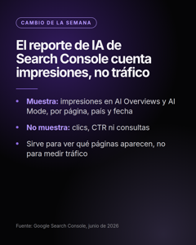 | Mi lectura: el reporte de IA de Search Console sirve, pero hay que leerlo bien. Desde el 3 de junio de 2026, Search Console tiene reportes de rendimiento en funciones de IA. Qué muestra: → Impresiones en AI Overviews y AI Mode, por página, país y fecha. → Una vista aparte para funciones generativas en Discover. Qué no muestra: → Clics, CTR ni las consultas. Mi postura: sirve para saber qué páginas tuyas aparecen en esas respuestas. No sirve para decir cuánto tráfico te trajeron. Quien te lo presente así está leyendo de más. Lo que yo haría: 1️⃣ Abrir el informe y anotar qué páginas aparecen. 2️⃣ Comparar con las páginas que más me importan: ¿están? 3️⃣ Reportarlo como impresiones, nunca como clics. Dato útil: esas impresiones ya cuentan dentro del informe de rendimiento general, así que tus totales no cambian. ¿Qué página tuya apareció primero? Fuente: comunicado de Google Search Console, junio de 2026. #SEO #SearchConsole #Google | #SEO #SearchConsole #Google | Search Console muestra impresiones en AI Overviews y AI Mode por página, país y fecha, sin clics | La prensa dice 3 de junio de 2026 y que al inicio el acceso era limitado y luego se amplió (hay un relato que dice que llegó a todas las propiedades el 11 de agosto; es de un solo autor). No menciones la API: no está confirmada. | No digas cómo cruzas estos datos con otras fuentes ni qué haces con ellos. | Pendiente
2 | 2026-10-29 | Jueves | Imagen | Mitos | ¿el SEO ya murió por la inteligencia artificial? | img-17.png | 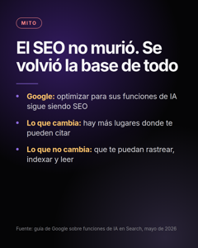 | Mi postura: el SEO no murió. Se volvió la base de todo lo demás. El mito: “El SEO ya murió por la inteligencia artificial.” Lo que se sabe: → Google publicó en mayo de 2026 que optimizar para AI Overviews y AI Mode sigue siendo SEO: páginas que se puedan rastrear, indexar y mostrar como fragmento. → No pide archivos especiales ni escribir distinto para la IA. Lo que sí cambió: ahora hay más lugares donde pueden citarte, y cada uno busca a su manera. Google, Bing y los asistentes no leen igual. Lo que no cambió: si tu página no se puede rastrear ni leer, ninguna estrategia nueva la salva. Mi forma de verlo: la pregunta ya no es solo “¿cómo salgo primero en Google?”, sino “¿cómo me lee todo lo que responde por mis compradores?”. ¿Tu SEO cambió desde que existe la IA o sigue igual? Fuente: guía de Google “Optimizing your website for generative AI features on Google Search” (mayo de 2026). #SEO #InteligenciaArtificial #Google #MarketingDigital | #SEO #InteligenciaArtificial #Google #MarketingDigital | Mito: el SEO no murió por la IA; según Google, optimizar para sus funciones de IA sigue siendo SEO | Abre la guía en Google Search Central y confirma la fecha (la prensa dice 15 de mayo de 2026; un documento nuestro dice 15 de mayo o 5 de junio) y que dice que no hacen falta archivos ni formatos especiales. | No cuentes cómo revisas un sitio ni qué puntaje le das. | Pendiente
2 | 2026-10-31 | Sábado | Carrusel PDF | PyME y local | cómo aparecer en Google Maps con mi negocio gratis · ¿una PyME puede salir en ChatGPT antes que una empresa grande? | Google-Maps-vs-IA-negocio-local-en-Mexico.pdf | 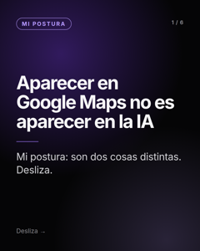 | Mi postura: aparecer en Google Maps no es aparecer en la IA. Si tienes un negocio local en México, seguro ya diste de alta tu Perfil de Negocio en Google. Es una necesidad real: “google mi negocio” se busca más de 5,000 veces al mes en México (Semrush, octubre de 2026). Pero son dos cosas distintas: → Maps: depende de tu perfil, tu ubicación, tus reseñas y tu categoría. → Un asistente de IA: puede nombrar tu negocio o no, según las fuentes que lea sobre ti. Lo que las une: que tus datos (nombre, dirección, horario, servicios) sean los mismos en todos lados. Lo que yo haría hoy, en 10 minutos: 1️⃣ Buscar mi negocio en Google Maps. 2️⃣ Preguntarle a un asistente de IA por mi categoría en mi ciudad. 3️⃣ Comparar: ¿aparezco? ¿con los mismos datos? Si estás en Guadalajara o en cualquier ciudad de México, cuéntame qué encontraste. #SEOLocal #Guadalajara #MarketingDigital | #SEOLocal #Guadalajara #MarketingDigital | Google Maps vs IA negocio local en Mexico | Confirma en tu CSV de Semrush (docs/seo/keywords-2026-10-11.csv) el volumen de 'google mi negocio' (5,400 al mes en México en ese export) y cita el mes real del export. Los factores de Maps (relevancia, distancia, prominencia) son de la documentación de Google: ábrela antes de publicar. Haz la prueba tú en Guadalajara para responder comentarios con lo que viste. | No cuentes cómo cruzas datos de perfiles, sitios y respuestas de IA en una revisión. | Pendiente

Semana 3
Semana | Fecha | Día | Formato | Serie | Prompt de México que responde | Archivo | Vista previa (portada) | Texto para pegar en LinkedIn (ya incluye hashtags) | Hashtags | Alt text (imagen) o título del documento (carrusel) | Verifica antes de publicar | No decir | Estado
3 | 2026-11-02 | Lunes | Imagen | Cambio de la semana |  | img-07.png | 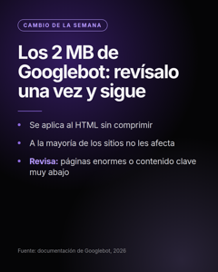 | Mi postura: lo de los 2 MB de Googlebot no debería quitarte el sueño. Pero vale una revisión de cinco minutos. Googlebot solo procesa los primeros 2 MB del HTML de cada página. Matices que importan: → Google lo documentó con más detalle en 2026; según su equipo no es un cambio nuevo, solo no estaba explicado. → Cuenta sobre el HTML sin comprimir. → Lo que queda después del corte no se procesa para indexar. ¿Te afecta? A la mayoría, no: una página típica pesa una fracción de eso (la mediana ronda los 33 KB según el Web Almanac 2025). Sí te puede afectar si tienes páginas enormes, mucho código incrustado o contenido importante muy abajo. Lo que yo haría: 1️⃣ Ver cuánto pesa el HTML de mi página más pesada. 2️⃣ Mirar qué hay después del primer MB. 3️⃣ Si hay algo importante ahí, subirlo. ¿Cuál es tu página más pesada? Fuente: documentación de Googlebot (2026). #SEO #Google #SEOTecnico | #SEO #Google #SEOTecnico | Googlebot procesa los primeros 2 MB del HTML de cada página; a qué sitios sí les afecta | La prensa da fechas distintas para la actualización de la documentación (principios de febrero y 31 de marzo de 2026). Confirma en la página de Googlebot de Google, y confirma la cifra de 33 KB en el Web Almanac antes de citarla. | No digas cómo revisas el peso de las páginas en una auditoría ni los umbrales que usas. | Pendiente
3 | 2026-11-05 | Jueves | Imagen | Mitos | ¿si salgo primero en Google ya aparezco en ChatGPT? | img-18.png | 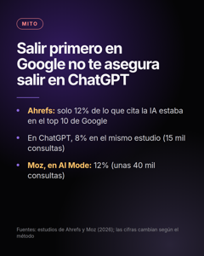 | Mi postura: salir primero en Google no te asegura salir en ChatGPT. Los estudios lo muestran. El mito: “Si salgo primero en Google, ya aparezco en ChatGPT.” Lo que dicen los estudios (de terceros, no oficiales): → Ahrefs, con 15 mil consultas: 12% de las páginas citadas por IA estaban en el top 10 de Google para esa pregunta. En las citas de ChatGPT, 8%. → Moz, con unas 40 mil consultas: 12% de las citas de AI Mode estaban en el top 10. Las cifras cambian según el estudio y el método. La idea no: estar arriba en Google ayuda, pero no garantiza que te citen en otro lado, y cada plataforma busca a su manera. Lo que yo haría: 1️⃣ Revisar por separado cómo aparezco en Google, en Bing y en los asistentes. 2️⃣ Usar las mismas preguntas en todos. 3️⃣ Dejar de asumir que un buen lugar en uno se traslada a los demás. Mi forma de verlo: la posición en Google es una señal, no un pase. ¿Has comparado tu posición en Google con lo que responde un asistente? Fuentes: estudios de Ahrefs y Moz (2026). #SEO #ChatGPT #Google #InteligenciaArtificial | #SEO #ChatGPT #Google #InteligenciaArtificial | Mito: salir primero en Google no garantiza aparecer en ChatGPT; estudios de Ahrefs y Moz midieron entre 8% y 12% de coincidencia | Abre los dos estudios originales (Ahrefs: 15 mil consultas; Moz: unas 40 mil consultas, febrero de 2026) y confirma las cifras, la fecha y cómo definieron “top 10”. Otros estudios dan números distintos (por ejemplo, un resumen en LinkedIn de otro estudio de Ahrefs habla de 28.6% para Perplexity y 6.1% a 8.6% para ChatGPT, Gemini y Copilot). Si no puedes abrirlos, quita las cifras. | No expliques cómo cruzas posiciones con citas en tus propias mediciones. | Pendiente
3 | 2026-11-07 | Sábado | Carrusel PDF | Cómo saber si sales | cómo saber si mi marca aparece en ChatGPT · qué responde ChatGPT cuando alguien busca un experto como yo | Ejercicio-10-minutos-preguntas-de-clientes-a-una-IA.pdf | 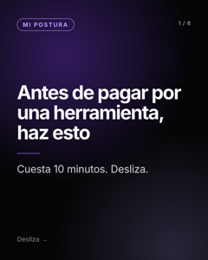 | Mi postura: antes de pagar por cualquier herramienta, haz este ejercicio. Cuesta 10 minutos. Los compradores ya no escriben palabras sueltas. Hacen preguntas completas: “¿cuál es la mejor opción para ___ si me importa ___?” Lo que yo haría: 1️⃣ Escribir 5 preguntas reales que me hacen mis clientes antes de comprar. 2️⃣ Hacerlas en 2 asistentes distintos (por ejemplo ChatGPT y Gemini). 3️⃣ Anotar: ¿me nombran? ¿a quién nombran? ¿qué fuentes aparecen? No es una medición (las respuestas cambian), pero te dice por dónde empezar. ¿Qué pregunta de tus clientes te gustaría que una IA respondiera con tu nombre? Te leo. #ChatGPT #MarketingDigital #Pymes | #ChatGPT #MarketingDigital #Pymes | Ejercicio 10 minutos preguntas de clientes a una IA | Haz el ejercicio tú antes de publicarlo para poder contestar comentarios con tu experiencia. | No compartas tu lista de preguntas por industria ni cómo las agrupas. | Pendiente

Semana 4
Semana | Fecha | Día | Formato | Serie | Prompt de México que responde | Archivo | Vista previa (portada) | Texto para pegar en LinkedIn (ya incluye hashtags) | Hashtags | Alt text (imagen) o título del documento (carrusel) | Verifica antes de publicar | No decir | Estado
4 | 2026-11-09 | Lunes | Carrusel PDF | Cómo aparecer | cómo aparecer en ChatGPT con mi negocio · cómo posicionar mi marca en ChatGPT · cómo aparecer en los resultados de ChatGPT · cómo aparecer en la IA de Google | Como-aparecer-en-ChatGPT-lo-que-se-sabe-y-lo-que-nadie-puede-prometer.pdf | 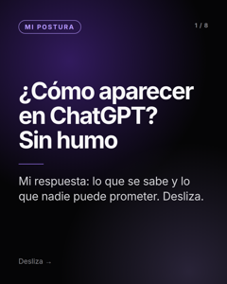 | ¿Cómo aparecer en ChatGPT con mi negocio? Es una pregunta que se repite mucho en español. Mi respuesta, sin humo: separo lo que se sabe de lo que nadie puede prometer. Lo que se sabe: → Si bloqueas OAI-SearchBot en robots.txt, sales de los resultados de búsqueda de ChatGPT (según OpenAI). → Los rastreadores de OpenAI, Anthropic y Perplexity no ejecutan JavaScript (estudio de Vercel y MERJ): lo importante debe estar en el texto de la página. → Reddit y Wikipedia están entre las fuentes más citadas por ChatGPT (estudio de Ahrefs, consultas en EE. UU.). Lo que nadie puede prometer: un primer lugar. Un estudio de SparkToro halló que menos de 1 de cada 100 corridas repite la misma lista de marcas. Lo que no mostró efecto en estudios: un archivo llms.txt y el marcado schema por sí solos. Mi postura: desconfío de cualquier receta que prometa un primer lugar. Lo que yo haría: 1️⃣ No bloquear los rastreadores de búsqueda. 2️⃣ Dejar lo importante en el texto de la página. 3️⃣ Contestar la pregunta completa, con sus subpreguntas. 4️⃣ Estar en las fuentes que ya se citan para mi categoría. Son 8 láminas. ¿Cuál de estos puntos ya revisaste en tu sitio? Fuentes: OpenAI, Vercel y MERJ, Ahrefs, SparkToro y SE Ranking. #ChatGPT #SEO #InteligenciaArtificial #MarketingDigital #Pymes | #ChatGPT #SEO #InteligenciaArtificial #MarketingDigital #Pymes | Como aparecer en ChatGPT lo que se sabe y lo que nadie puede prometer | Confirma cada fuente: OpenAI (rastreadores y OAI-SearchBot), estudio de Vercel y MERJ sobre JavaScript, Ahrefs (fuentes más citadas por ChatGPT; consultas de EE. UU.), SparkToro y Gumshoe (600 voluntarios, 2,961 corridas, noviembre y diciembre de 2025), SE Ranking (llms.txt, unos 300 mil dominios) y Ahrefs (JSON-LD, mayo de 2026). Que la pregunta se repite en español viene del autocompletado de Google México del 10 de octubre de 2026: repítelo antes de afirmarlo. | No cuentes qué haces tú, en qué orden ni con qué criterios para decidir qué corregir primero. | Pendiente
4 | 2026-11-12 | Jueves | Imagen | SEO base | cómo aparecer en la IA de Google · cómo hacer que Perplexity y Gemini recomienden mi negocio | img-31.png | 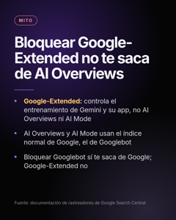 | Mi postura: bloquear Google-Extended es una decisión de negocio, no una corrección técnica. Y no te saca de AI Overviews. El mito: “Si bloqueo Google-Extended en robots.txt, mi sitio sale de AI Overviews y AI Mode.” Lo que dice Google en su documentación de rastreadores: → Google-Extended no es un rastreador, es una instrucción de robots.txt. Controla si tu contenido se usa para entrenar los modelos Gemini y como fuente en la app de Gemini. → No controla AI Overviews ni AI Mode. Esas funciones usan el índice normal de Google, el de Googlebot. Entonces: → Bloquear Google-Extended no te saca de AI Overviews ni de AI Mode. → Bloquear Googlebot sí te saca de Google, y con eso de esas funciones. Lo que yo haría: 1️⃣ Abrir mi robots.txt y leer qué reglas tengo hoy. 2️⃣ Decidir a propósito si quiero que la app de Gemini me use como fuente. 3️⃣ Dejar esa decisión por escrito, para que no sea un accidente. ¿Sabes qué reglas tiene hoy tu robots.txt? Fuente: documentación de rastreadores de Google Search Central. #SEO #Google #Gemini #SEOTecnico | #SEO #Google #Gemini #SEOTecnico | Mito: bloquear Google-Extended no te saca de AI Overviews ni de AI Mode; solo controla el entrenamiento y la app de Gemini | Abre la documentación de rastreadores de Google y confirma el texto sobre Google-Extended (que no controla AI Overviews ni AI Mode y que sí cubre el entrenamiento y la app de Gemini). No lo hemos podido abrir desde aquí: cita solo lo que veas con tus ojos. | No cuentes cómo revisamos reglas de rastreadores ni qué pesa cada bot. | Pendiente
4 | 2026-11-14 | Sábado | Carrusel PDF | Cómo saber si sales | cómo saber si la IA cita el contenido de mi página · herramientas SEO gratis para medir si salgo en la IA · cómo medir mi visibilidad en ChatGPT, Perplexity y AI Overviews | Como-saber-si-la-IA-cita-tu-pagina-con-herramientas-gratis.pdf | 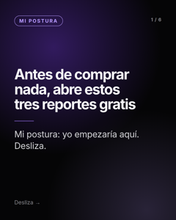 | Mi postura: antes de comprar nada para saber si la IA cita tu página, abre estos tres reportes gratis. Yo empezaría por aquí. → Google Search Console: desde junio de 2026 tiene un informe de IA generativa con impresiones en AI Overviews y AI Mode, por página, país y fecha. Solo impresiones: no clics ni consultas. → Bing Webmaster Tools: el reporte AI Performance (vista previa) muestra citas y páginas citadas en Copilot y en los resúmenes de Bing. Se exporta en CSV. → Google Analytics 4: las visitas desde ChatGPT suelen llegar con utm_source=chatgpt.com. Crea un canal aparte para verlas. Mi orden: primero Search Console, luego Bing, al final GA4. Lo que no te dice ninguno: qué responde cada asistente cuando alguien te busca. Para eso hay que hacer las mismas preguntas, varias veces, y guardar fecha y respuesta. ¿Cuál de las tres ya tienes configurada? Fuentes: Google Search Central y Bing Webmaster Blog. #SearchConsole #GA4 #SEO #InteligenciaArtificial | #SearchConsole #GA4 #SEO #InteligenciaArtificial | Como saber si la IA cita tu pagina con herramientas gratis | Abre tu Search Console y confirma que el informe de IA generativa ya aparece en tu propiedad (el despliegue pudo ser gradual). Confirma en el blog de Bing que AI Performance sigue en vista previa. Lo de utm_source=chatgpt.com es observación muy extendida, no política publicada por OpenAI: dilo con “suelen”, como está. | No cuentes con qué preguntas, cuántas veces ni con qué método guardas las respuestas. | Pendiente

Semana 5
Semana | Fecha | Día | Formato | Serie | Prompt de México que responde | Archivo | Vista previa (portada) | Texto para pegar en LinkedIn (ya incluye hashtags) | Hashtags | Alt text (imagen) o título del documento (carrusel) | Verifica antes de publicar | No decir | Estado
5 | 2026-11-16 | Lunes | Imagen | Amazon y Alexa |  | img-10.png | 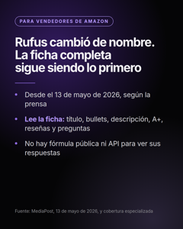 | Mi postura para quien vende en Amazon: el nombre cambió, la tarea no. Una ficha completa sigue siendo lo primero. (Por ahora, la cobertura que conozco es de EE. UU.) Desde el 13 de mayo de 2026 el asistente de compras de Amazon se llama Alexa for Shopping y reemplazó a Rufus. Lo que se sabe (según prensa especializada): → Vive en la barra de búsqueda y en la app de Amazon. → Lee la ficha: título, bullets, descripción, contenido A+, reseñas y preguntas. Lo que no se sabe: → No hay una fórmula pública de cómo decide qué recomendar. → Amazon no ofrece una API para ver sus respuestas. Lo que yo haría mientras no haya fórmula: 1️⃣ Ficha completa: título, bullets, descripción, A+. 2️⃣ Contestar en la ficha lo que la gente pregunta. 3️⃣ Tratar todo lo demás como hipótesis. Esto es práctica de especialistas, no regla oficial. Si vendes en Amazon, ¿qué pregunta repite más tu cliente y dónde la respondes en tu ficha? Fuente: MediaPost (13 de mayo de 2026) y cobertura especializada. #Amazon #VenderEnAmazon #SEO | #Amazon #VenderEnAmazon #SEO | Rufus ahora es Alexa for Shopping: qué lee de tu ficha en Amazon y qué no se sabe | Confirma la fecha del 13 de mayo de 2026 y el nombre en un comunicado de Amazon o en la nota original de MediaPost. Lo de “ficha completa” es lo que repiten varios blogs de vendedores: es nivel practicante, no oficial. Confirma si Alexa for Shopping ya está disponible en Amazon México; en nuestros documentos figura solo para EE. UU. Si ya llegó a México, quita la aclaración del inicio. | No cuentes cómo evalúas una ficha ni qué cambios priorizas. | Pendiente
5 | 2026-11-19 | Jueves | Imagen | Mitos | ¿Google penaliza las páginas que usan IA para hacer SEO? | img-21.png | 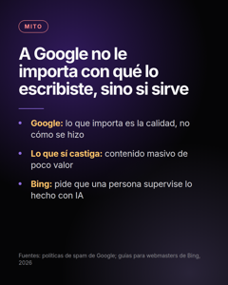 | Mi postura: a Google no le importa con qué herramienta lo escribiste. Le importa si la página sirve. El mito: “Google penaliza las páginas que usan IA para hacer SEO.” Lo que dicen las fuentes oficiales: → Google evalúa la calidad de la página, no la herramienta con la que se escribió. → Sus políticas de spam sí van contra el contenido masivo de poco valor, lo haya escrito una persona o una máquina. → Las guías de Bing de 2026 piden supervisión humana del contenido hecho con IA. Lo que yo haría, con o sin IA: 1️⃣ Que una persona lo revise antes de publicar. 2️⃣ Que lleve datos propios. 3️⃣ Un autor con nombre y fuentes. ¿Usas IA para escribir? ¿Qué revisas antes de publicar? Fuentes: Google Search Central (políticas de spam); Bing Webmaster Guidelines (febrero de 2026). #SEO #InteligenciaArtificial #Google #Bing | #SEO #InteligenciaArtificial #Google #Bing | Mito: Google no penaliza el contenido por usar IA; penaliza el contenido masivo de poco valor; Bing pide supervisión humana | Abre las políticas de spam de Google (contenido masivo, “scaled content abuse”) y la página de Google sobre contenido hecho con IA: confirma la frase sobre calidad. Abre las guías de Bing de febrero de 2026 y confirma lo de supervisión humana. No lo hemos podido abrir desde aquí: cita solo lo que veas con tus ojos. | No cuentes cómo revisas calidad de contenido en clientes ni con qué lista. | Pendiente
5 | 2026-11-21 | Sábado | Carrusel PDF | SEO base | cómo aparecer en la IA de Google (Copilot y Bing) | Indexar-tu-sitio-en-Bing-para-Copilot.pdf | 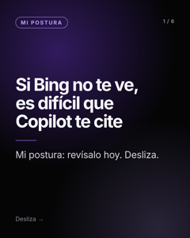 | Mi postura: si Bing no te ve, es difícil que Copilot te cite. Revísalo hoy. Microsoft Copilot no tiene un rastreador propio que se conozca: se apoya en el índice de Bing. Bing Webmaster Tools ya tiene un informe de “AI Performance” (en vista previa desde febrero de 2026): muestra citas, páginas citadas y consultas en las que te usan en Copilot y otras funciones de Bing. No muestra clics. Lo que yo haría, en 10 minutos: 1️⃣ Verificar mi sitio en Bing Webmaster Tools. 2️⃣ Enviar mi sitemap. 3️⃣ Mirar si mis páginas clave aparecen indexadas. Mi lectura: es una de las revisiones más baratas que puedes hacer hoy. ¿Sabías que Bing importaba para esto? ¿Ya estás dado de alta? #SEO #Bing #Copilot | #SEO #Bing #Copilot | Indexar tu sitio en Bing para Copilot | Confirma en Microsoft (blog de Bing Webmaster o documentación) la existencia y la fecha del informe de rendimiento en IA y que Copilot depende del índice de Bing. Está marcado como vista previa y con confianza media en nuestra investigación. | No digas cómo conectas estos datos con otros motores ni qué haces con ellos. | Pendiente

Semana 6
Semana | Fecha | Día | Formato | Serie | Prompt de México que responde | Archivo | Vista previa (portada) | Texto para pegar en LinkedIn (ya incluye hashtags) | Hashtags | Alt text (imagen) o título del documento (carrusel) | Verifica antes de publicar | No decir | Estado
6 | 2026-11-23 | Lunes | Carrusel PDF | Qué es | cómo hacer que Perplexity y Gemini recomienden mi negocio · cómo medir mi visibilidad en ChatGPT, Perplexity y AI Overviews | De-donde-saca-cada-IA-lo-que-responde.pdf | 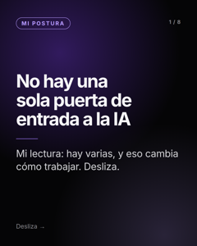 | Mi lectura: no hay una sola puerta de entrada a la IA. Hay varias, y eso cambia cómo conviene trabajar. ¿De dónde saca cada IA lo que responde? → Google (AI Overviews, AI Mode y Gemini): su índice normal de Google. No hay un rastreador aparte para la IA. → Copilot: el índice de Bing. → Claude: según la lista de subprocesadores de Anthropic, usa Brave Search. → Perplexity: su propio índice. → ChatGPT: su propio rastreo más proveedores externos; OpenAI no detalla cuáles. → Grok y Meta AI: web y publicaciones de sus redes; ninguno publica la mezcla exacta. Mi postura: yo no armaría una estrategia por plataforma. Haría esto: 1️⃣ Que me puedan rastrear e indexar en Google. 2️⃣ Lo mismo en Bing. 3️⃣ Revisar aparte cada asistente que importe para mi categoría. Con los dos primeros cubres la base de varias plataformas a la vez. Una base, muchas puertas. ¿Cuál de estas puertas has revisado? Fuentes: documentación de Google, Microsoft, Anthropic, Perplexity, OpenAI y Meta. #SEO #GEO #InteligenciaArtificial #ChatGPT #MarketingDigital | #SEO #GEO #InteligenciaArtificial #ChatGPT #MarketingDigital | De donde saca cada IA lo que responde | Es el post con más afirmaciones: abre la documentación de cada empresa antes de publicar. Lo de Claude y Brave viene de un reporte de prensa sobre la lista de subprocesadores de Anthropic y de un estudio de Profound (86.7% de coincidencia, 2025): confirma en la lista oficial. Lo de ChatGPT es la redacción de OpenAI (“proveedores externos de búsqueda” y rastreo propio): no escribas “usa Bing”. Lo de Grok y Meta AI viene de documentación parcial: si dudas, borra esa línea. | No expliques cómo capturamos las respuestas de cada plataforma. | Pendiente
6 | 2026-11-26 | Jueves | Imagen | Datos | si la IA ya da el resumen, ¿la gente va a dejar de entrar a mi página? | img-23.png | 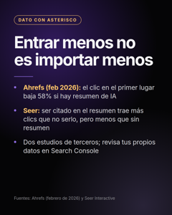 | Mi postura: entrar menos no es importar menos. Y ninguno de los dos estudios que circulan es un dato tuyo. ¿Si la IA ya da el resumen, la gente deja de entrar a mi página? Dos estudios, con asterisco: → Ahrefs (febrero de 2026): el clic en el primer resultado orgánico baja 58% cuando hay un resumen de IA arriba. → Seer Interactive, con datos de Search Console de sus clientes: ser citado dentro del resumen trae cerca de 120% más clics que no ser citado, pero sigue por debajo de las búsquedas sin resumen. El asterisco: son estudios de empresas del rubro, con sus propias muestras; no son datos de Google ni de tu sitio. Lo que yo haría: 1️⃣ Abrir Search Console y ver mis propios clics antes y después. 2️⃣ Medir por separado impresiones, clics y visitas desde asistentes. 3️⃣ No sacar conclusiones con el estudio de otra empresa. ¿Ya viste en tu Search Console qué pasó con tus clics? Fuentes: Ahrefs y Seer Interactive. #SEO #SearchConsole #InteligenciaArtificial #MarketingDigital | #SEO #SearchConsole #InteligenciaArtificial #MarketingDigital | Dato con asterisco: Ahrefs midió 58% menos clics en el primer lugar con resumen de IA; Seer halló que ser citado trae más clics | Abre los dos estudios y confirma 58% (Ahrefs, febrero de 2026), cerca de 120% más clics al ser citado y que sigue por debajo de las búsquedas sin resumen (Seer Interactive), la muestra de cada uno y que son de EE. UU. si lo dicen. Mantén el asterisco: son estudios de empresas del rubro. Si no puedes abrirlos, no publiques las cifras. | No cuentes qué datos propios usas ni cómo los comparas. | Pendiente
6 | 2026-11-28 | Sábado | Carrusel PDF | SEO base | cómo aparecer en ChatGPT con mi negocio (acceso de rastreadores) | Revision-robots-txt-bots-de-buscadores-y-de-IA.pdf | 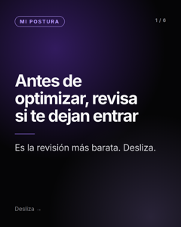 | Mi postura: antes de optimizar nada, revisa si te dejan entrar. Es la revisión más barata y no hay contenido que arregle un bloqueo. Si tu robots.txt, tu firewall o tu plataforma bloquean a los rastreadores de buscadores y de IA, no hay contenido que arregle eso. Lo que yo haría, en 5 minutos: 1️⃣ Abrir mi robots.txt (tudominio.com/robots.txt). 2️⃣ Buscar reglas Disallow generales o dirigidas a bots concretos. 3️⃣ Revisar si mi CDN o firewall bloquea bots por defecto. Ojo: bloquear a ciertos bots puede ser decisión tuya (por ejemplo, para que no usen tu contenido para entrenar). Está bien, pero que sea una decisión y no un accidente. ¿Sabes qué bots dejas entrar hoy? #SEO #SEOTecnico #InteligenciaArtificial | #SEO #SEOTecnico #InteligenciaArtificial | Revision robots txt bots de buscadores y de IA | Antes de publicar, mira tu propio robots.txt. Si vas a nombrar bots concretos (por ejemplo GPTBot u OAI-SearchBot), confirma en la documentación de cada empresa para qué sirve cada uno: algunos son para entrenar y otros para búsqueda, y bloquear los de búsqueda afecta la visibilidad. | No compartas la lista completa de bots que revisas ni cómo calificas el acceso. | Pendiente

Semana 7
Semana | Fecha | Día | Formato | Serie | Prompt de México que responde | Archivo | Vista previa (portada) | Texto para pegar en LinkedIn (ya incluye hashtags) | Hashtags | Alt text (imagen) o título del documento (carrusel) | Verifica antes de publicar | No decir | Estado
7 | 2026-11-30 | Lunes | Carrusel PDF | Elegir con criterio | herramienta que mida mi marca en ChatGPT (educativo, sin nombrar herramientas) | Que-preguntar-antes-de-elegir-una-herramienta-de-visibilidad-en-IA.pdf | 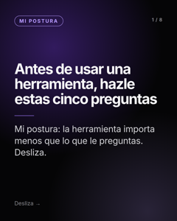 | Mi postura: en una categoría nueva, la herramienta importa menos que las preguntas que le haces. En el export de Semrush de octubre de 2026, “ai visibility tool” se busca unas 3,600 veces al mes en EE. UU. En mi export de México, el mismo tema casi no aparece en español. Todavía. Mis cinco preguntas antes de usar cualquier herramienta: 1️⃣ ¿Qué asistentes revisa (ChatGPT, Gemini, Perplexity, Claude, Copilot...) y cada cuánto? 2️⃣ ¿Muestra la respuesta completa y las fuentes que citó, o solo un número? 3️⃣ ¿Distingue entre que te mencionen y que te citen? 4️⃣ ¿Te dice a quién nombra en tu lugar? 5️⃣ ¿Explica qué NO mide? Ninguna herramienta puede asegurar que una respuesta de IA se repita igual mañana. Una buena herramienta te enseña lo que ve. Una mala te da una calificación y ya. ¿Qué más le preguntarías a una herramienta antes de usarla? #InteligenciaArtificial #SEO #MarketingDigital | #InteligenciaArtificial #SEO #MarketingDigital | Que preguntar antes de elegir una herramienta de visibilidad en IA | Confirma en el CSV de Semrush (docs/seo/keywords-2026-10-11.csv) que “ai visibility tool” suma 3,600 al mes en EE. UU. y cita el mes real del export. La frase sobre México viene de que el export en español casi no tiene filas de este tema; docs/SEO-KEYWORDS.md dice que falta un export en español de “visibilidad en IA”: pídelo y confirma antes de publicar. | No digas cómo mides la visibilidad en IA, con qué frecuencia repites una pregunta ni cómo calificas. | Pendiente
7 | 2026-12-03 | Jueves | Imagen | Mitos | ¿Google penaliza las páginas que usan IA? (mito de las FAQ) | img-05.png | 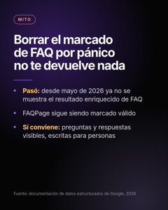 | Mi postura: borrar el marcado FAQPage por pánico no te devuelve nada. El mito: “Google quitó las FAQ, hay que borrar el marcado FAQPage.” Lo que pasó: → Desde mayo de 2026 Google dejó de mostrar las preguntas desplegables (el resultado enriquecido de FAQ) en los resultados. → El marcado FAQPage sigue siendo válido y, según lo publicado, dejarlo no causa errores ni afecta el ranking. Lo que yo haría: 1️⃣ Dejar el marcado donde ya está. 2️⃣ Asegurar que las preguntas y respuestas estén visibles en la página. 3️⃣ Escribirlas para personas, no para el buscador. Eso sirve con o sin resultado enriquecido. ¿Tu sitio todavía tiene FAQ? ¿Las escribiste para personas o para el buscador? Fuente: documentación de datos estructurados de Google (aviso de retiro del resultado enriquecido de FAQ, 2026). #SEO #Google #MarketingDigital | #SEO #Google #MarketingDigital | Mito: el marcado FAQPage sigue siendo válido aunque Google ya no muestre el resultado enriquecido de FAQ | La prensa dice que el cambio visual fue el 7 de mayo de 2026 y que Google puso un aviso en su documentación días después; el reporte y la prueba de resultados enriquecidos se retiran en junio y la API en agosto. Confirma fechas en la documentación de FAQ de Google. | No cuentes qué haces tú con las FAQ de un sitio ni cómo las priorizas. | Pendiente
7 | 2026-12-05 | Sábado | Carrusel PDF | Datos | por qué ChatGPT recomienda a mi competencia y a mí no · cómo hacer que Perplexity y Gemini recomienden mi negocio | Donde-citan-las-IA-segun-estudios-de-Ahrefs.pdf | 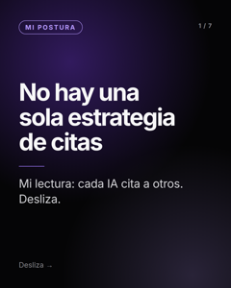 | Mi lectura: no hay una sola estrategia de citas, porque cada IA cita a otros. ¿Dónde citan las IA? Cuatro datos de estudios de Ahrefs (consultas en EE. UU., 2026): → ChatGPT: Reddit cerca de 17% de las citas y Wikipedia cerca de 9%. → Perplexity: YouTube 32% y Reddit 17%. → Grok: Reddit 16%, YouTube 15% y Facebook 14%. → Copilot: Amazon 14%, Walmart 10% y Wikipedia 9.5%. Dos avisos: son consultas de EE. UU. y no conozco un estudio equivalente para México. Y son datos de una herramienta del rubro, no de las plataformas. Mi postura: antes de crear contenido, averigua dónde habla la gente de tu categoría. Una sola estrategia no cubre todas las plataformas. ¿Dónde crees que citan a tu categoría en México? Fuente: estudios de Ahrefs sobre los dominios más citados por plataforma (junio a septiembre de 2026). #SEO #ChatGPT #InteligenciaArtificial #MarketingDigital | #SEO #ChatGPT #InteligenciaArtificial #MarketingDigital | Donde citan las IA segun estudios de Ahrefs | Abre cada estudio de Ahrefs y confirma las cifras y el mes: ChatGPT (Reddit 16.7%, Wikipedia 8.9%), Perplexity (YouTube 32.4%, Reddit 16.6%, junio de 2026, 3.1 millones de consultas de EE. UU.), Grok (Reddit 16.3%, YouTube 15.1%, Facebook 13.9%, junio de 2026) y Copilot (Amazon 14.4%, Walmart 10.0%, Wikipedia 9.5%, julio de 2026). En nuestra nota interna varios llegaron por resúmenes de segunda mano: si no puedes abrir uno, quita esa línea. | No cuentes qué fuentes recomendamos buscar por cliente ni cómo priorizamos. | Pendiente

Semana 8
Semana | Fecha | Día | Formato | Serie | Prompt de México que responde | Archivo | Vista previa (portada) | Texto para pegar en LinkedIn (ya incluye hashtags) | Hashtags | Alt text (imagen) o título del documento (carrusel) | Verifica antes de publicar | No decir | Estado
8 | 2026-12-07 | Lunes | Carrusel PDF | Amazon y Alexa | (vendedores de Amazon; sin prompt de México del estudio: se redactó desde la sección de Alexa for Shopping) | Cinco-preguntas-que-tu-ficha-de-Amazon-debe-contestar.pdf | 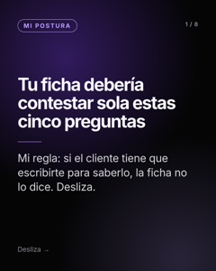 | Mi regla para vendedores de Amazon: si el cliente tiene que escribirte para saberlo, tu ficha no lo dice. Cinco preguntas que tu ficha debería contestar sola: → ¿Para qué sirve y para quién es? → ¿Qué medidas, materiales y compatibilidad tiene? → ¿Qué gana quien lo compra, no solo qué características tiene? → ¿Qué dicen los que ya lo compraron? → ¿El precio y las existencias son estables? Por qué importa: según especialistas (Perpetua, SalesDuo, Zonguru), Alexa for Shopping lee la ficha completa (título, viñetas, descripción, A+, atributos, reseñas y preguntas) y escribe por qué un producto encaja. Amazon no ha publicado una fórmula, así que esto es práctica de especialistas, no una regla oficial. Aviso: Alexa for Shopping está documentado en EE. UU.; revisa si ya llega a tu cuenta en México. Lo que yo haría: pasar mi ficha por estas cinco y escribir lo que falte. ¿Cuál de las cinco es la que más te escriben tus clientes? Fuentes: Perpetua, SalesDuo y Zonguru (blogs de especialistas). #Amazon #AmazonSEO #VenderEnAmazon #Alexa | #Amazon #AmazonSEO #VenderEnAmazon #Alexa | Cinco preguntas que tu ficha de Amazon debe contestar | Abre los tres blogs y confirma que dicen que Alexa for Shopping lee título, viñetas, descripción, A+, atributos, reseñas y preguntas. Confirma si Alexa for Shopping ya está disponible en Amazon México antes de publicar (en nuestros documentos aparece solo en EE. UU.). Nada de esto es oficial de Amazon. | No cuentes cómo se escriben o miden las recomendaciones de fichas, ni cómo se eligen los prompts. | Pendiente
8 | 2026-12-10 | Jueves | Imagen | Amazon y Alexa |  | img-11.png | 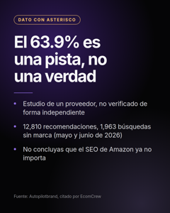 | Mi postura: esta cifra es una pista, no una verdad. Y no significa que el SEO de Amazon ya no importa. Dato con asterisco: en un estudio de un proveedor (Autopilotbrand), el 63.9% de las recomendaciones de Alexa for Shopping fueron de productos fuera del top 10 orgánico de Amazon para esa búsqueda. El asterisco: es un estudio de una empresa que vende servicios del tema, con 12,810 recomendaciones y 1,963 búsquedas sin marca (mayo y junio de 2026). No lo he verificado de forma independiente. Lo que sí diría: estar primero en la búsqueda de Amazon no garantiza que te recomienden, y la ficha completa pesa. Lo que no diría: que “el SEO de Amazon ya no importa”. Según otras fuentes, la búsqueda sigue decidiendo quién entra al grupo de candidatos. ¿Tú qué has notado: los productos que recomienda Alexa son los mismos que salen primero? Fuente: Autopilotbrand, citado por EcomCrew. #Amazon #AmazonSEO #VenderEnAmazon | #Amazon #AmazonSEO #VenderEnAmazon | Estudio de un proveedor: 63.9% de las recomendaciones de Alexa for Shopping salió del top 10 orgánico de Amazon | Abre la nota de EcomCrew y el estudio original, confirma las cifras (63.9%, 12,810, 1,963) y quién lo hizo. Mantén el asterisco: es un estudio de proveedor. Si no puedes abrir el estudio, no publiques la cifra. | No compares con tus propios datos de clientes ni cuentes cómo mides recomendaciones. | Pendiente
8 | 2026-12-12 | Sábado | Imagen | Amazon y Alexa |  | img-15.png | 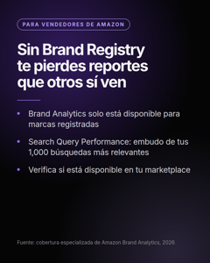 | Mi postura: si vendes en Amazon y no tienes Brand Registry, te pierdes reportes que otros sí ven. “amazon brand registry” se busca unas 390 veces al mes en México (Semrush, octubre de 2026). Hay una razón práctica para hacerlo. Brand Analytics, el conjunto de reportes de Amazon, solo está disponible para vendedores con marca registrada. Dentro está Search Query Performance, que muestra el embudo completo de las búsquedas más relevantes de tu marca (impresiones, clics, agregados al carrito y compras), con tu participación en cada etapa. Según lo publicado, cubre las 1,000 búsquedas más relevantes de tu marca y se puede ver por marca o por ASIN, semanal, mensual o trimestral. Qué NO te dice: por qué un asistente de compras recomienda a otro producto. Para eso no hay un reporte oficial. Lo que yo haría: 1️⃣ Confirmar si tengo Brand Registry. 2️⃣ Abrir Search Query Performance. 3️⃣ Mirar mis búsquedas más relevantes y mi participación en cada etapa. ¿Ya revisas ese reporte o te enteraste hoy de que existe? #Amazon #VenderEnAmazon #AmazonSEO | #Amazon #VenderEnAmazon #AmazonSEO | Brand Registry de Amazon: Brand Analytics y Search Query Performance solo para marcas registradas | Confirma en Seller Central o en la ayuda de Amazon que Brand Analytics y Search Query Performance están disponibles en tu marketplace (por ejemplo Amazon México) y cómo se solicita Brand Registry. Las cifras de 1,000 búsquedas y los periodos salen de blogs de vendedores. Confirma en tu CSV el volumen de 'amazon brand registry' (390 en el export). | No cuentes cómo usas estos datos para decidir cambios a una ficha. | Pendiente

Semana 9
Semana | Fecha | Día | Formato | Serie | Prompt de México que responde | Archivo | Vista previa (portada) | Texto para pegar en LinkedIn (ya incluye hashtags) | Hashtags | Alt text (imagen) o título del documento (carrusel) | Verifica antes de publicar | No decir | Estado
9 | 2026-12-14 | Lunes | Imagen | PyME y local | mi negocio en Google Maps · ¿una PyME puede salir en ChatGPT antes que una empresa grande? | img-26.png | 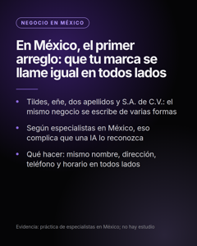 | Mi postura: en México, el primer arreglo es que tu marca se llame igual en todos lados. Tu marca y tu razón social casi nunca se escriben igual: tildes, eñe, dos apellidos, “S.A. de C.V.” y la distancia entre el nombre comercial y el nombre fiscal. Para una persona es obvio que es el mismo negocio. Según especialistas en México, para una IA no siempre. No hay un estudio que lo mida. Es práctica de quienes se dedican a esto, así que tómalo como una hipótesis razonable. Lo que cuesta poco: 1️⃣ Un nombre comercial, escrito igual en tu sitio, tu perfil de Google, LinkedIn y directorios. 2️⃣ La misma dirección, teléfono y horario en todos lados. 3️⃣ Si compartes nombre de ciudad con otra (Guadalajara, Jalisco; Guadalajara, España), agrega el estado en tu perfil y en tu página. ¿Tu negocio aparece escrito igual en todos lados? Haz la prueba: búscalo en cinco sitios y compara. Fuente: práctica de especialistas (blog de una agencia en México). #SEOLocal #Guadalajara #Mexico #MarketingDigital | #SEOLocal #Guadalajara #Mexico #MarketingDigital | En México, la marca y la razón social suelen escribirse distinto; usa el mismo nombre, dirección y teléfono en todos lados | Abre el artículo de la agencia mexicana (la frase sobre tildes, eñe, dos apellidos y razón social) y confirma que dice eso. No tiene fecha visible: cítalo sin fecha. Lo de Guadalajara y Jalisco es una observación de nuestra investigación: compruébala buscando “[tu servicio] guadalajara” en Google y mira si salen resultados de otra ciudad. | No cuentes cómo comparamos los datos de un negocio entre fuentes. | Pendiente
9 | 2026-12-17 | Jueves | Imagen | Mitos | cómo saber si mi marca aparece en ChatGPT · cada cuánto revisar si mi marca sigue apareciendo | img-08.png | 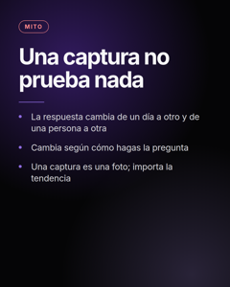 | Mi postura: una captura no prueba nada. El mito: “Le pregunté a ChatGPT por mi marca y salí. Estoy bien.” Por qué una sola prueba dice casi nada: → La respuesta puede cambiar de un día a otro y de una persona a otra. → Cambia según cómo hagas la pregunta. → Cada asistente busca y cita a su manera. Una captura es una foto. Lo que importa es la tendencia y la variedad de preguntas. Lo mínimo honesto que yo haría: 1️⃣ Anotar fecha, pregunta exacta y asistente. 2️⃣ Repetir la prueba otra semana. 3️⃣ Comparar las dos respuestas. ¿Cómo estás revisando tu visibilidad en IA hoy? #ChatGPT #InteligenciaArtificial #MarketingDigital | #ChatGPT #InteligenciaArtificial #MarketingDigital | Mito: una sola prueba en ChatGPT no mide la visibilidad de tu marca en IA | Es un argumento conceptual. Prueba tú la misma pregunta dos días distintos para poder decir “a mí me cambió”. | No cuentes con qué frecuencia ni cuántas veces repites cada pregunta cuando mides. | Pendiente
9 | 2026-12-19 | Sábado | Imagen | PyME y local | ¿una PyME puede salir en ChatGPT antes que una empresa grande? · agencia SEO para pymes que incluya ChatGPT (reservado) | img-27.png | 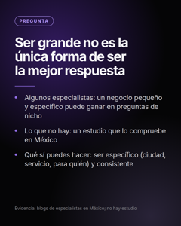 | Mi postura: ser grande no es la única forma de ser la mejor respuesta a una pregunta pequeña. ¿Una PyME puede salir en ChatGPT antes que una empresa grande? Lo que dicen algunos especialistas en México: los negocios pequeños con presencia constante en su nicho suelen ganar visibilidad más rápido, en preguntas de nicho, que los corporativos grandes. Lo que no existe, hasta donde encontré: un estudio que lo compruebe en México. Así que es una hipótesis razonable, no un dato. Lo que yo haría, sea cual sea el tamaño: 1️⃣ Ser específico: qué hago, para quién y en qué ciudad. 2️⃣ Que mis datos sean iguales en mi sitio, en Google y en mis perfiles. 3️⃣ Contestar en mi página las preguntas reales de mis clientes. ¿Tu negocio contesta una pregunta específica mejor que nadie? Fuente: blogs de especialistas en México (agosto de 2026); sin estudio. #Pymes #SEOLocal #InteligenciaArtificial #MarketingDigital | #Pymes #SEOLocal #InteligenciaArtificial #MarketingDigital | ¿Puede una PyME aparecer en ChatGPT antes que una empresa grande? Opinión de especialistas, sin estudio en México | Abre el blog mexicano (24 de agosto de 2026) y confirma la frase sobre negocios pequeños y preguntas de nicho. Es opinión de un proveedor: mantenlo como “algunos especialistas dicen”, nunca como dato. | No cuentes cómo evaluamos si un negocio chico puede competir. | Pendiente

Semana 10
Semana | Fecha | Día | Formato | Serie | Prompt de México que responde | Archivo | Vista previa (portada) | Texto para pegar en LinkedIn (ya incluye hashtags) | Hashtags | Alt text (imagen) o título del documento (carrusel) | Verifica antes de publicar | No decir | Estado
10 | 2026-12-21 | Lunes | Carrusel PDF | Elegir con criterio | quién debe encargarse de la visibilidad en IA: marketing, e-commerce o producto · cómo presentarle a dirección los resultados de visibilidad en IA | Quien-es-dueno-de-lo-que-la-IA-dice-de-tu-marca.pdf | 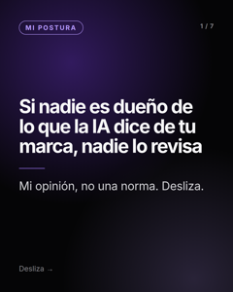 | Mi opinión, no una norma: si nadie es dueño de lo que la IA dice de tu marca, nadie lo revisa. ¿Quién es dueño de lo que la IA dice de tu marca? En muchas empresas, nadie. Mi propuesta de reparto: → Marketing: mensajes, contenido, reputación. → E-commerce: fichas, precios, existencias, reseñas. → Producto: qué hace, para quién y sus límites. → Web o TI: acceso de rastreadores, indexación, texto visible. Para reportarlo a dirección sin exagerar, tres cosas separadas y con fecha: 1️⃣ Impresiones en funciones de IA (Search Console). 2️⃣ Páginas citadas (Bing Webmaster Tools). 3️⃣ Visitas desde asistentes (GA4). Sin prometer causas. ¿Quién responde en tu empresa cuando una IA dice algo equivocado de la marca? Fuentes: Google Search Central y Bing Webmaster Tools, para los tres reportes. #MarketingDigital #SEO #InteligenciaArtificial #Ecommerce | #MarketingDigital #SEO #InteligenciaArtificial #Ecommerce | Quien es dueno de lo que la IA dice de tu marca | Los tres reportes son los del post “Cómo saber si la IA cita tu página”: confirma que siguen igual. El reparto de responsabilidades es opinión: no la presentes como estándar. | No cuentes cómo armamos reportes para dirección ni qué incluyen. | Pendiente
10 | 2026-12-24 | Jueves | Imagen | Elegir con criterio | mi agencia dice que ya salgo en ChatGPT, ¿cómo lo compruebo? · qué resultados reales pedirle a una agencia de SEO antes de contratarla | img-29.png | 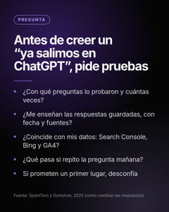 | Mi postura: si alguien te dice “ya salimos en ChatGPT”, pide pruebas, no capturas. Cinco preguntas que yo haría antes de creerlo: 1️⃣ ¿Con qué preguntas lo probaron y cuántas veces? 2️⃣ ¿Me enseñan las respuestas guardadas, con fecha y fuentes? 3️⃣ ¿Coincide con mis propios datos: Search Console, Bing Webmaster Tools y GA4? 4️⃣ ¿Qué pasa si repito la pregunta mañana, o desde otra cuenta? 5️⃣ ¿Prometen un primer lugar? Entonces desconfía. Por qué: las respuestas de IA cambian entre corridas y entre personas. Un estudio de SparkToro halló que menos de 1 de cada 100 corridas repite la misma lista de marcas. Una captura aislada no prueba nada. Vale para quien sea: una agencia, un freelance o tu propio equipo. ¿Qué más preguntarías? Fuente: SparkToro y Gumshoe (600 voluntarios, 2,961 corridas, noviembre y diciembre de 2025). #SEO #ChatGPT #MarketingDigital #InteligenciaArtificial | #SEO #ChatGPT #MarketingDigital #InteligenciaArtificial | Cinco preguntas antes de creer que apareces en ChatGPT: con qué preguntas, cuántas veces, respuestas guardadas y tus propios datos | Abre el estudio de SparkToro y Gumshoe y confirma la cifra (menos de 1 de cada 100) y la muestra. Fecha navideña (24 de diciembre): puedes moverla a enero si prefieres. | No cuentes tu propia lista para auditar a un proveedor, solo estas cinco. | Pendiente
10 | 2026-12-26 | Sábado | Carrusel PDF | Qué es y cómo se mide | (cierre: resume las series Qué es, Cómo aparecer, Cómo saber si sales) | Que-se-sabe-y-que-no-de-la-visibilidad-en-IA-cierre-de-2026.pdf | 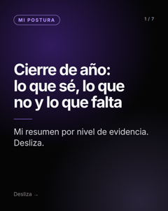 | Mi cierre de año: esto es lo que se sabe, lo que no y lo que falta de la visibilidad en IA. Lo ordeno por nivel de evidencia. → Oficial: para Google, optimizar para IA es SEO. Los rastreadores de búsqueda (OAI-SearchBot, Claude-SearchBot, PerplexityBot) importan: bloquearlos te saca de sus resultados. → Estudios de terceros: cada plataforma cita fuentes distintas; llms.txt y schema solos no mostraron efecto en las citas. → Práctica de especialistas: datos iguales en todos lados, respuestas completas y que hablen de ti en las fuentes de tu categoría. → Nadie lo sabe todavía: cuánto pesa cada señal, cómo se comporta en español de México y si aparecer en IA trae ventas. Mi postura: cuando veas una cifra o una receta, pregunta por el nivel de evidencia, la fecha y el tamaño de la muestra. Desconfío de lo que no los trae. ¿Qué quieres que revise en 2027? #SEO #GEO #InteligenciaArtificial #MarketingDigital | #SEO #GEO #InteligenciaArtificial #MarketingDigital | Que se sabe y que no de la visibilidad en IA cierre de 2026 | Es un resumen de las publicaciones anteriores: antes de publicarlo, revisa que ninguna afirmación haya cambiado (sobre todo lo de rastreadores y lo de llms.txt). Fecha navideña (26 de diciembre): puedes moverla a enero. | No cuentes qué sigue ni qué estás haciendo. | Pendiente

